概説
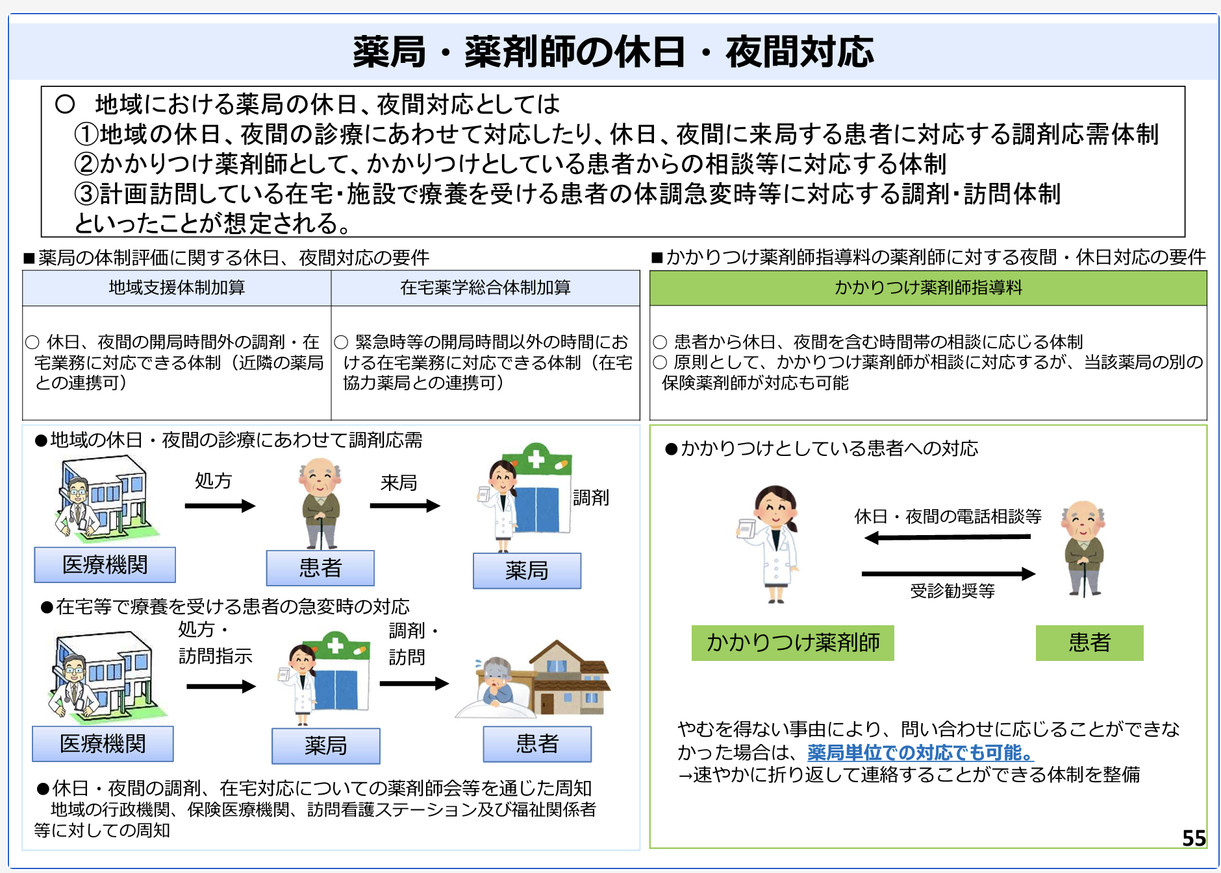
「地域における夜間休日の医薬品提供体制」のリスト化及び、ホームページにおける周知に関する概説

地域支援体制加算、連携強化加算、在宅薬学総合体制加算の算定に際し、加算算定に対応できる体制に係る周知を、地域の薬剤師会を通して十分に行うことが施設基準の要件に必要となります。 本フォームに関する個人情報に関しては、公益社団法人大和綾瀬薬剤会のホームページに薬局情報を掲載するに際し、必要な情報を収集することのみを目的としている。 掲載に関連して細則の内容をご確認ください。 掲載ご希望の方は誓約書を本会宛にご郵送ください。 誓約書の提出がない場合は、掲載いたしかねます。

本会が定める「会員薬局」の定義
管理薬剤師が本会会員であること。

入会案内ページ（会員区分をご確認ください）
https://www.yamatoayase.com/guide/

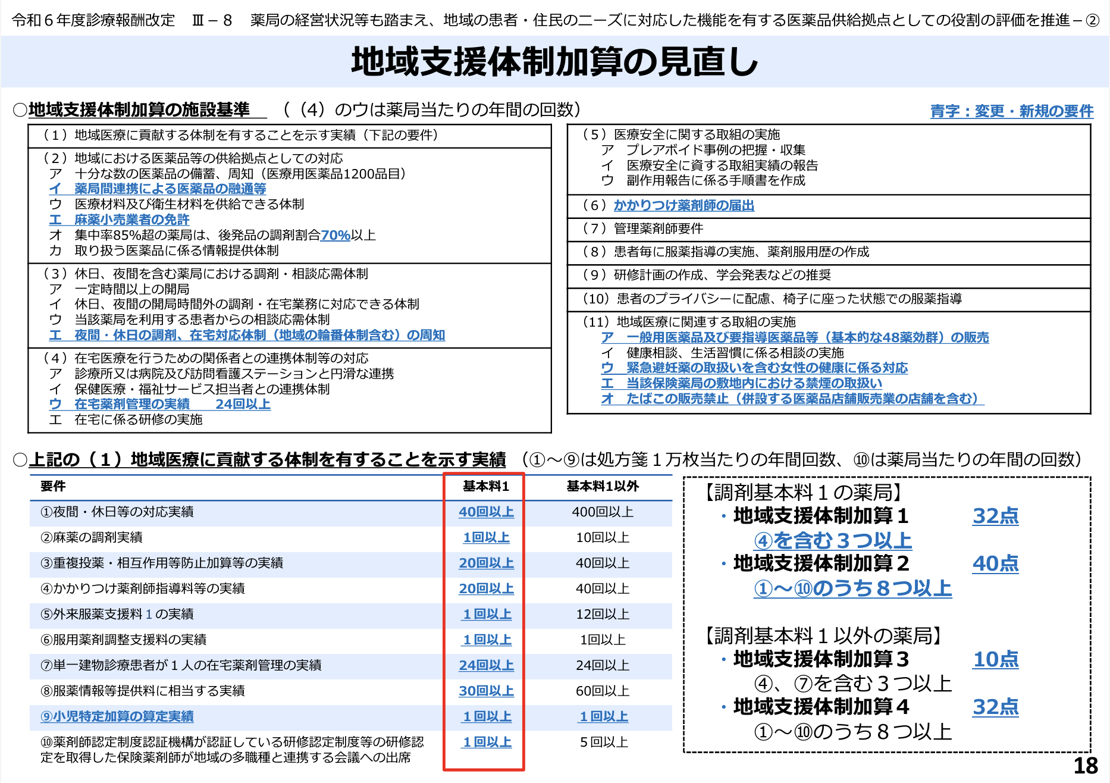
入会申込用紙
https://www.yamatoayase.com/guide/pdf/entry.pdf

書類送付先 〒242-0005 神奈川県大和市西鶴間3-8-17 大和市学校薬剤師検査室 公益社団法人 大和綾瀬薬剤師会

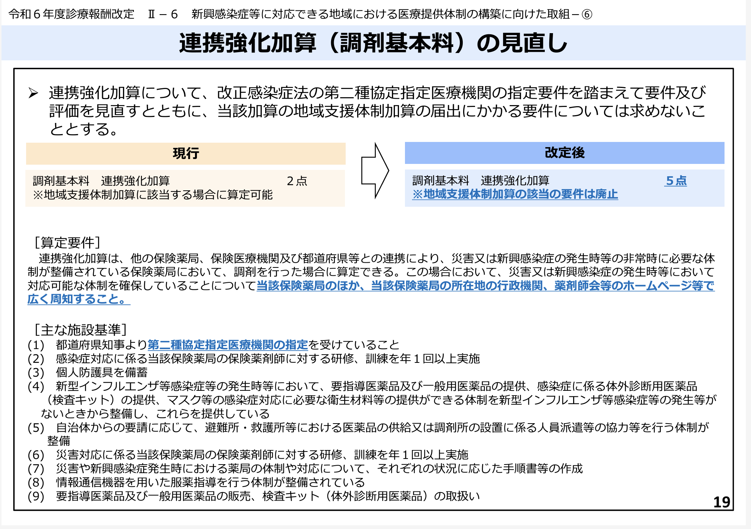

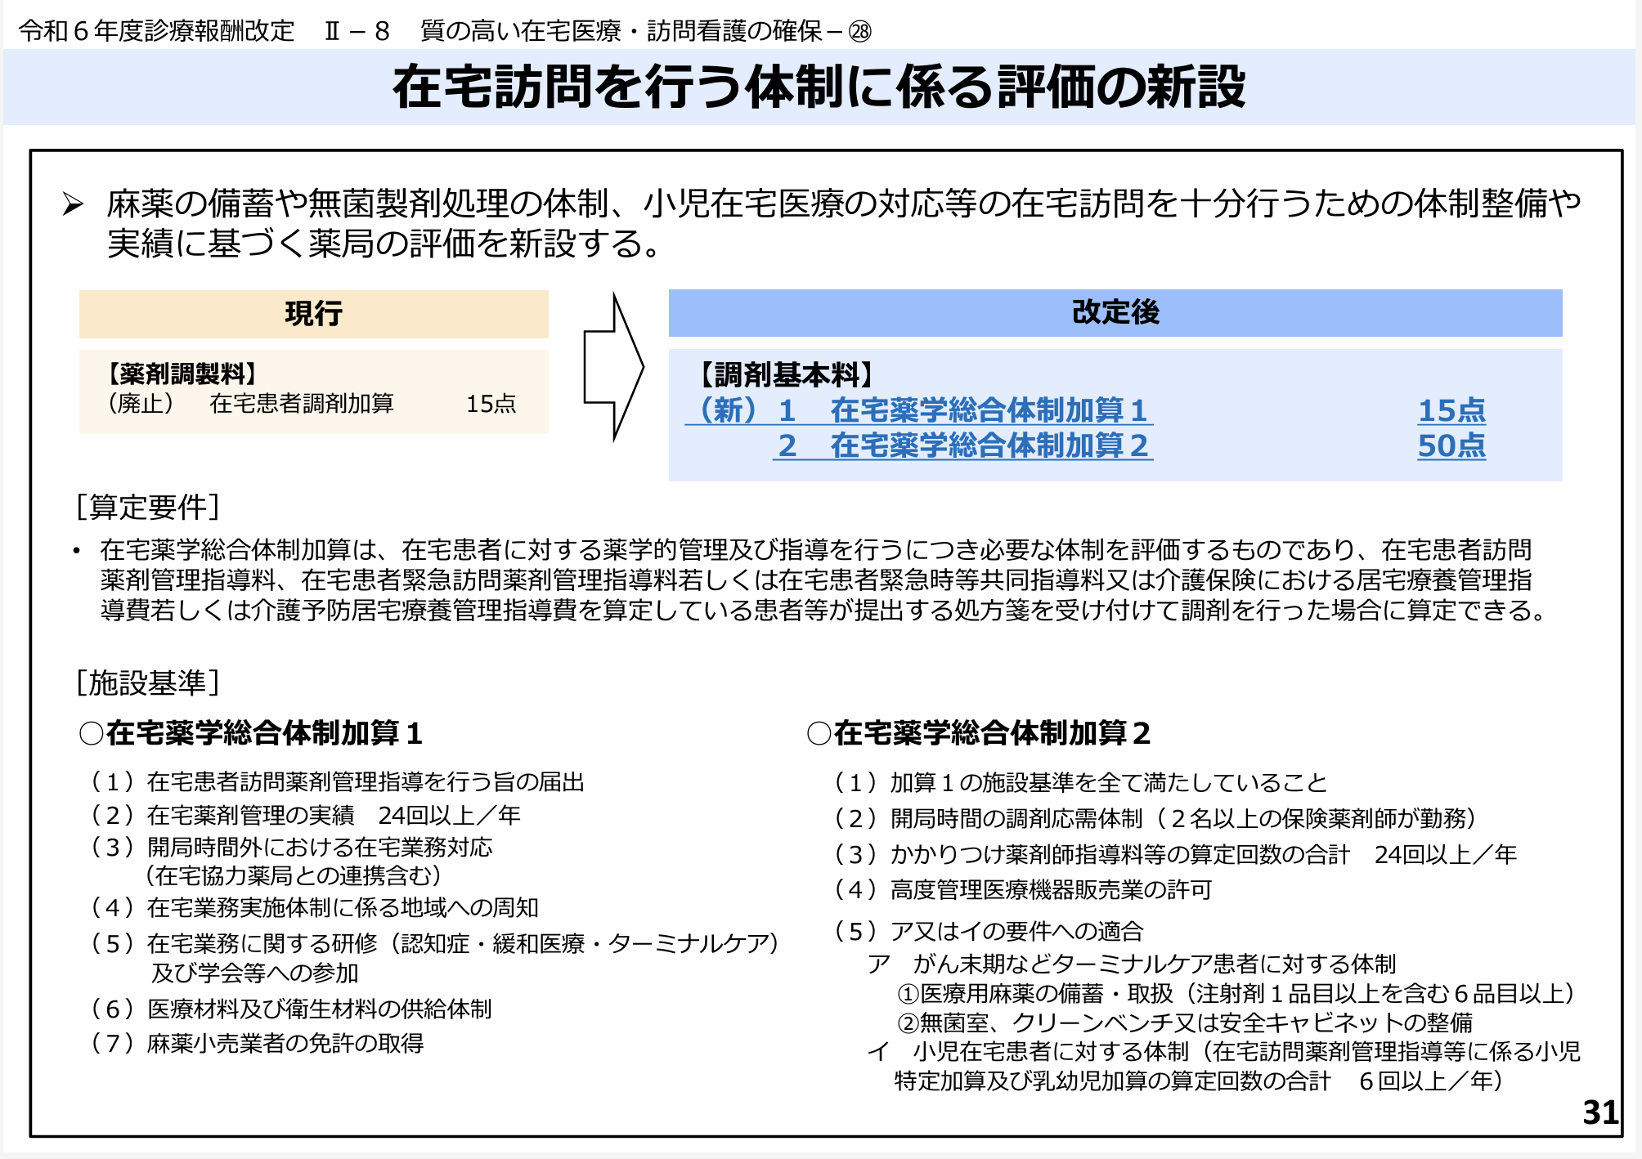

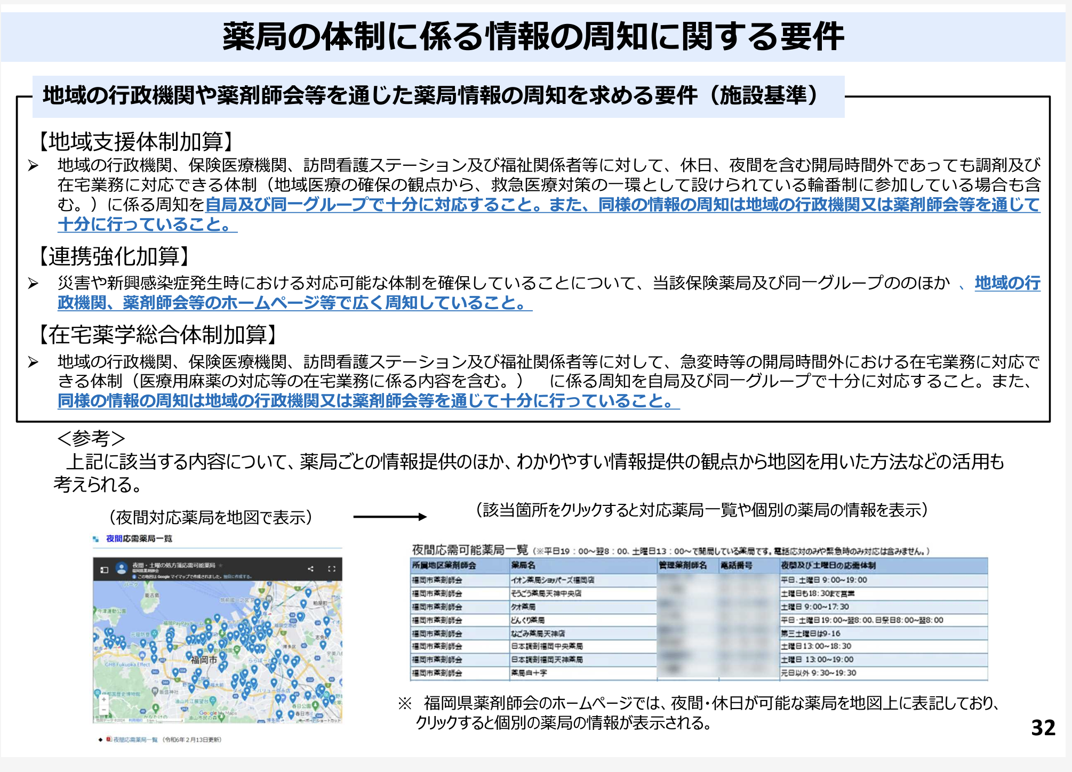

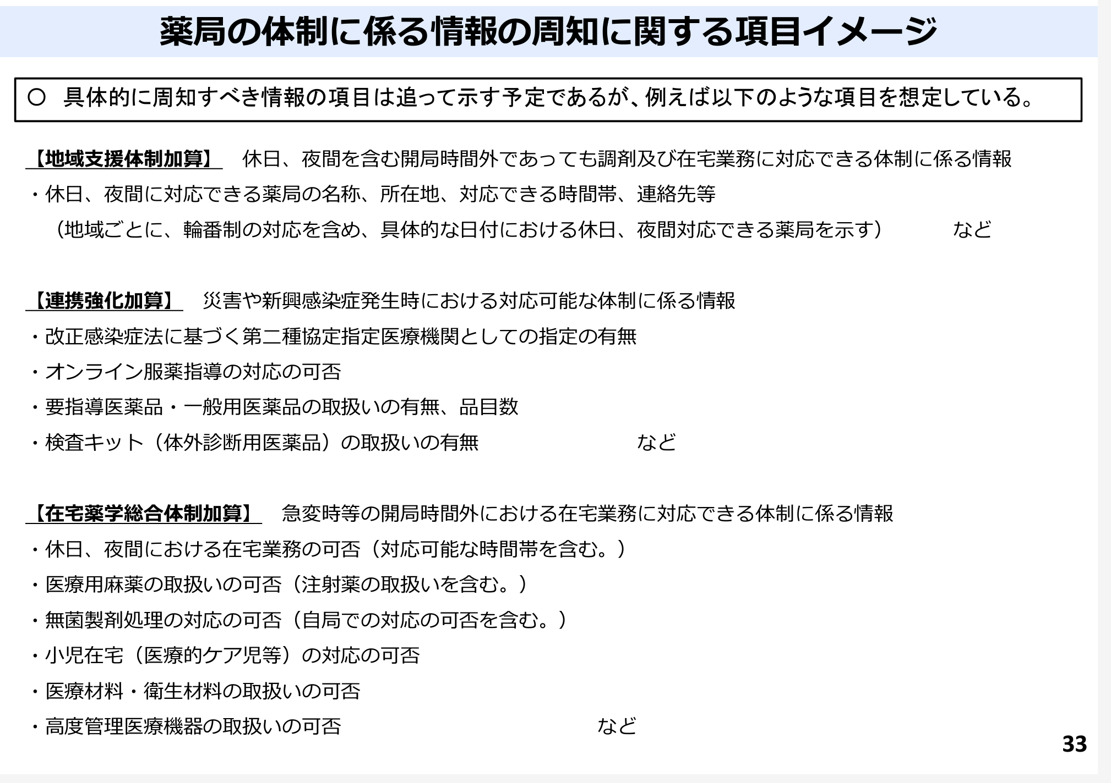

 | https://www.mhlw.go.jp/content/12400000/001238903.pdf

